Σελίδα 1
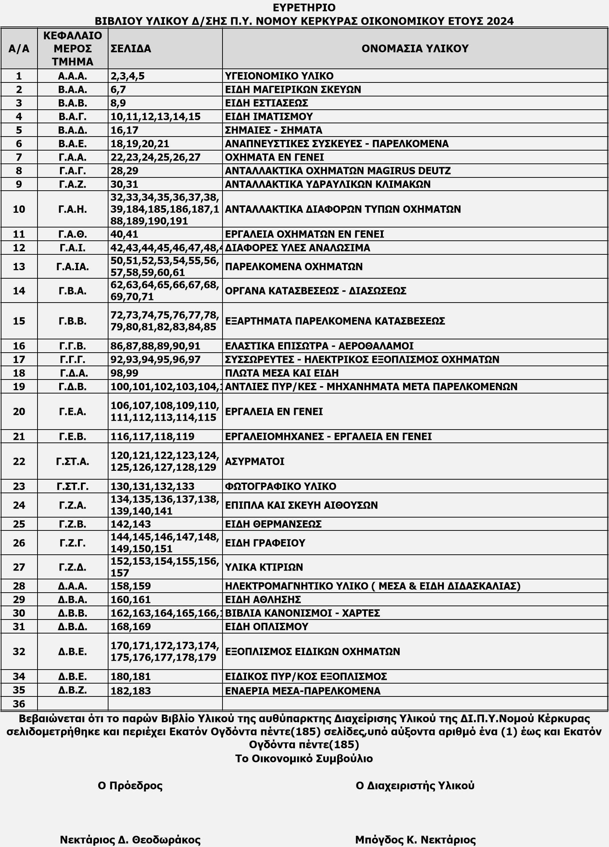
ΥΛΙΚΟΥ ΔΙΟΙΚΗΣΗΣ Π.Υ. ΝΟΜΟΥ ΚΕΡΚΥΡΑΣ

 |  |  |  | 2025

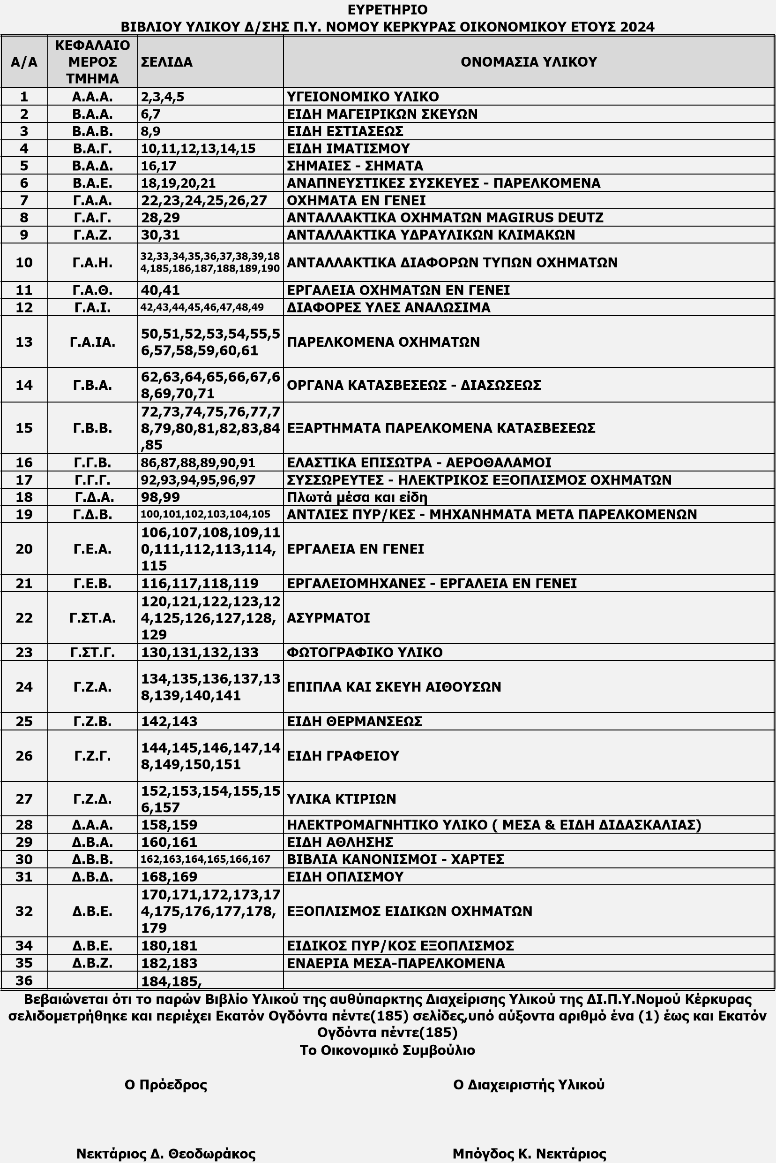

Χ | Π | Χ | Π | Χ | Π | Χ | Π | Χ | Π | Χ | Π | Χ | Π | Χ | Π | Χ | Π | Χ | Π

